Análisis del riesgo inherente
Tabla ilustrativa Probabilidad

NIVEL |  | DESCRIPTOR |  | DESCRIPCIÓN |  | FRECUENCIA
5 |  | Casi seguro |  | Se espera que el evento ocurra en la mayoría de las circunstancias |  | Más de 1 vez al año
4 |  | Probable |  | Es viable que el evento ocurra en la mayoría de las circunstancias |  | Al menos 1 vez en el último año
3 |  | Posible |  | El evento podrá ocurrir en algún momento |  | Al menos 1 vez en los últimos 2 años
2 |  | Improbable |  | El evento puede ocurrir en algún momento |  | Al menos 1 vez en los últimos 5 años
1 |  | Rara vez |  | El evento puede ocurrir solo en circunstancias excepcionales (poco comunes o anormales). |  | No se ha presentado en los últimos 5 años
Tomado de: Guía de Riesgos V3-2014, Función Pública

Tabla Ilustrativa de impacto

Formato para determinar el impacto
Riesgo:
N° |  | Pregunta |  | Respuesta
 |  | Si el riesgo se materializa podría…. |  | Si | No
1 |  | ¿Afectar al grupo de funcionarios del proceso? |  | 1
2 |  | ¿Afectar el cumplimiento de metas y objetivos de la dependencia? |  | 1
3 |  | ¿Afectar el cumplimiento de la misión de la entidad? |  | 1
4 |  | ¿Afectar el cumplimiento de la misión del sector al que pertenece la entidad? |  |  | 1
5 |  | ¿Generar pérdida de confianza de la entidad, afectando su imagen? |  | 1
6 |  | ¿Generar pérdida de recursos económicos? |  | 1
7 |  | ¿Afectar la generación de los productos o la prestación del servicio? |  | 1
8 |  | ¿Dar lugar a detrimento de calidad de vida de la comunidad por pérdida del bien, servicios o los recursos públicos? |  | 1
9 |  | ¿Generar pérdida de información de la entidad? |  |  | 1
10 |  | ¿Generar intervención de los órganos de control, de la Fiscalía u otro ente? |  | 1
11 |  | ¿Dar lugar a procesos sancionatorios? |  | 1
12 |  | ¿Dar lugar a procesos disciplinarios? |  | 1
13 |  | ¿Dar lugar a procesos Fiscales? |  |  | 1
14 |  | ¿Dar lugar a procesos penales? |  |  | 1
15 |  | ¿Generar pérdida de credibilidad del sector? |  |  | 1
16 |  | ¿Ocasionar lesiones físicas o pérdida de vidas humanas? |  |  | 1
17 |  | ¿Afectar la imagen regional? |  |  | 1
18 |  | ¿Afectar la imagen nacional? |  |  | 1
Total preguntas afirmativas: |  |  |  |  | 10
Total preguntas negativas: |  |  |  |  | 9
De una a tres respuestas positivas el impacto se considera Insignificante De cuatro a seis respuestas positivas el impacto es considerado Menor De siete a diez respuestas positivas el impacto es Moderado De once a catorce respuestas positivas el impacto es Mayor De quince a dieciocho respuestas positivas el impacto se considera Catastrófico
Clasificación del riesgo: |  |  | Insignificante
Tomado de la guía para la gestión del riesgo de corrupción - 2015

 | Nivel o zonas de riesgo inicial
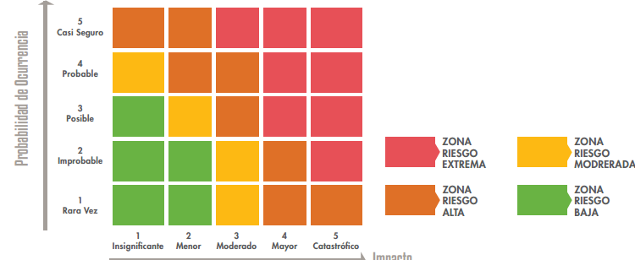

 | Tomado de: Política de riesgos V6-2016, Función Pública

